Đăng nhập
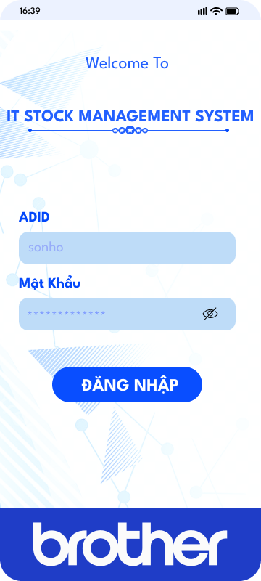
GIAO DIỆN MÀN HÌNH ĐĂNG NHẬP
>> Yêu cầu :

> User
+ Sử dụng ADID & mật khẩu theo user để đăng nhập
+ Không ghi nhớ User và mật khẩu cho lần đăng nhập tiếp theo-->Phòng tránh sử dụng user của người truy cập trước đó
+ Sau khi không sử dụng 5 phút, tự động đăng xuất hệ thống-->Phòng tránh sử dụng user của người truy cập trước đó | >>Xác nhận lại

STOCK MANAGEMENT SYSTEM

Nhập ADID :

Mật khẩu :
Hiển thị tên user dạng mờ để làm mẫu

Chức năng
Hiển thị tên người đang đăng nhập hệ thống

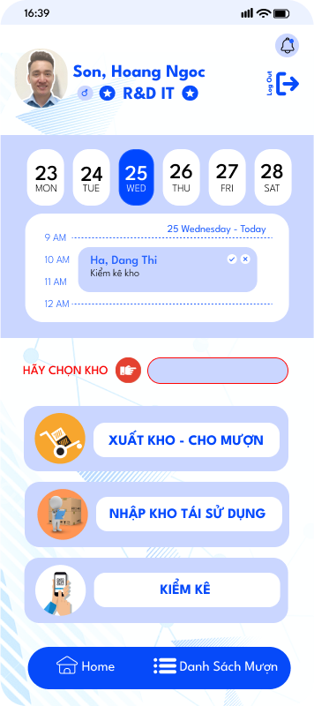

Hiện thông báo khi đến thời điểm kiểm kê

F1,F4, F5,TTF
Không chọn không sử dụng được chức năng bên dưới

Xuất hàng đang có sẵn tại kho để phục vụ nghiệp vụ bằng QR code

+Thêm hàng sau khi thu hồi để tái sử dụng

Thực hiện chức năng kiểm kê kho hàng bằng QR code

Nhập
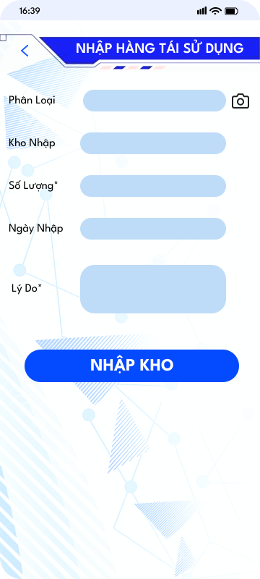
MÀN HÌNH NHẬP HÀNG TÁI SỬ DỤNG
>>Yêu cầu :
> Phân loại :
+Tự động hiện
+ Không cho phép sửa
+ Nhập sai phân loại so với master sẽ hiện thông báo lỗi
+ Danh sách hàng khi nhập tay hiện ra gợi ý lấy từ Master thiết bị dự phòng
>Kho nhập :
+ Không cho phép sửa
+ Tự động nhập theo kho chọn ngoài màn hình menu
>Số lượng nhập :
+ Nhập tay
+ Định dạng số
+ Báo lỗi khi nhập định dạng không phải số
> Ngày nhập :
+Tự động nhập theo ngày hiện hành
+ Không cho sửa
> Lý do :
+ Yêu cầu nhập tay
+ Không nhập quá 50 kí tự
> Trường có dấu "*" là bắt buộc nhập

Xuất-Mượn
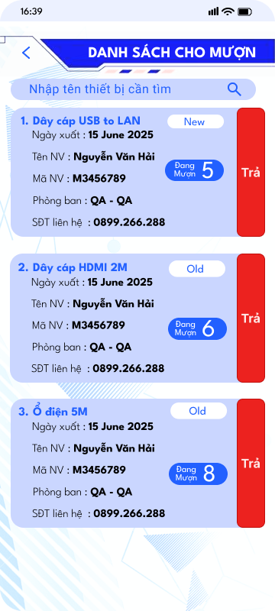
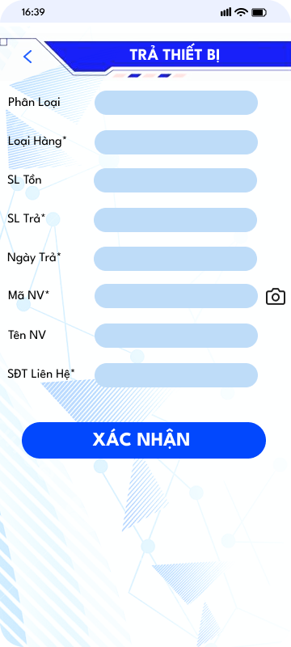
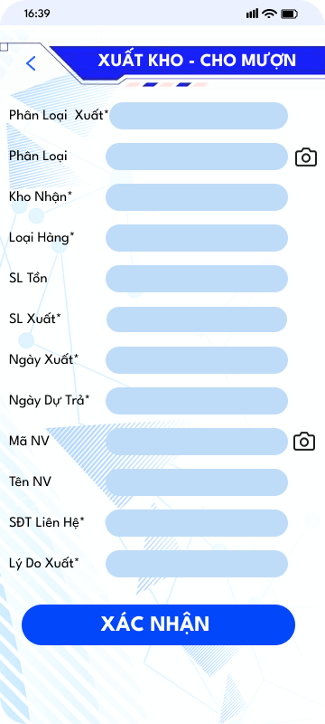
MÀN HÌNH XUẤT - CHO MƯỢN
> >Yêu cầu :
>Phân loại xuất :
+tạo danh sách lựa chọn là chuyển kho hay xuất kho, cho mượn
>Phân loại :
+ Tự load sau khi quét QR<data lấy từ hệ thống Stock Management>
+ Cho phép nhập tay,hiện gợi ý tên mà không cần nhập chính xác
+ Trường hợp mã QR lỗi, rách thì nhập tay search tên để chọn
>Kho nhận :
+ Tạo danh sách lựa chọn Kho F1/F4/F5/TTF cho người dùng chọn
+ Ẩn khi chọn "Cho mượn", "Xuất kho"
+ Khi chuyển kho > kho nhận hệ thống tự cộng số lượng đã chuyển
>Loại hàng :
+ Hàng mới hay hàng tái sử dụng > lựa chọn
>Số lượng tồn :
+ Tự động lấy <Data lấy từ hệ thống Stock Management>
+ Không được phép chỉnh sửa
>Số lượng xuất :
+ Yêu cầu nhập tay
+ Không lớn hơn số lượng tồn & không nhỏ hơn 0 nếu sai sẽ hiện thông báo lỗi
+ Nhập đúng định dạng số nếu sai hiện thông báo nhập lại
>Ngày xuất:
+ Tự động hiển thị ngày hiện hành
> Ngày dự trả :
+ Cho phép tùy chọn
+ giới hạn max trong vòng 3 tháng
>Mã nhân viên :
+ Cho phép quét thẻ nhân viên
+ Nhập đủ đúng mã nhân viên vẫn đang làm việc
+ Hiển thị cảnh báo nếu mã nv không tồn tại
>Tên nhân viên :
+Tự động hiển thị sau khi nhập đúng mã NV
+ Không được phép chỉnh sửa
>Lý do xuất :
+ Yêu cầu không nhập quá 50 kí tự
+ Yêu cầu nhập tay
> SĐT liên hệ
+ Bắt buộc nhập và chỉ hiển thị khi chọn" Cho mượn"
> Trường có dấu "*" là bắt buộc nhập(Những loại thiết bị hiện đang quản lý trên hệ thống PC thì bắt buộc nhập tên)
> Khi nhấn nút " Trả" sẽ hiện màn hình TRẢ THIẾT BỊ
>>Màn hình cho mượn
> Sau khi chọn "Cho mượn" ở màn hình xuất thì sẽ hiển thị thông tin tại màn hình này, các mục khác sẽ bị ẩn
+ Phân loại xuất, phân loại, loại hàng, số lượng tồn, số lượng xuất, ngày xuất, ngày dự trả, Mã NV, Tên NV, SĐT liên hệ, Lý do xuất
>>Màn hình danh sách cho mượn
> Nút "Trả" ở cạnh ngay tên thiết bị cho mượn
> Nhấn nút "Trả " sẽ hiện màn hình "Trả thiết bị" , thông tin hiện sẵn như lúc cho mượn.
> Cho phép sửa số lượng
> Sau khi chọn ngày trả nhấn xác nhận màn hình sẽ tự biến mất
> Trường có dấu "*" là bắt buộc nhập
+Trường hợp trả hết thì sẽ không còn trên màn hình
+Trường hợp chưa trả hết số lượng thì vẫn tồn tại trên màn hình
>Ngày dự trả
+ Hiện khi chọn " Cho mượn" tại mục "Phân loại xuất"
+ Ẩn khi chọn "Xuất kho" " Chuyển kho"
>Chỉ cho mượn các thiết bị không có tên

 | TRƯỚC CẢI TIẾN
 |  | MÀN HÌNH TRẢ THIẾT BỊ ↓

 |  | SAU CẢI TIẾN

Kiểm kê
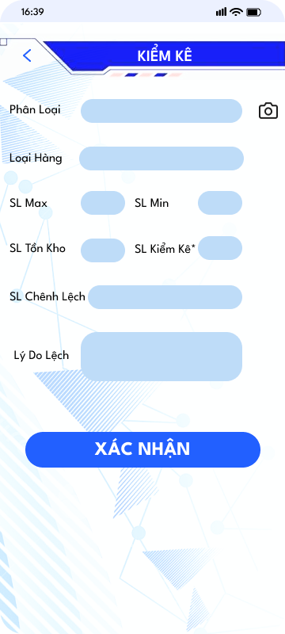
MÀN HÌNH KIỂM KÊ
>> Yêu cầu :
> Phân loại:
+ Tự load sau khi quét QR<data lấy từ hệ thống Stock Management>
+ Cho phép nhập tay,hiện gợi ý tên mà không cần nhập chính xác
+ Trường hợp mã QR lỗi, rách thì nhập tay search tên để chọn
>Loại hàng : Tạo danh sách cho người kiểm kê chọn Hàng mơi, hàng tái sử dụng
> SL Max : tự động load sau khi quét QR<data lấy từ hệ thống Stock Management>
> SL Min : tự động load sau khi quét QR<data lấy từ hệ thống Stock Management>
> SL Tồn Kho : tự động load sau khi quét QR<data lấy từ hệ thống Stock Management>
> SL Kiểm kê :
+ Định dạng số, nếu nhập sai định dạng hiển thị cảnh báo nhập chính xác
+ Không cho nhập lớn hơn số lượng tồn kho & không cho nhập bé hơn 0
> SL chênh lệch: hệ thống tự tính khi nhập số lượng kiểm kê. Nếu khác 0, thì bôi đỏ
> Lý do chênh lệch :
+ Nhập không quá 50 kí tự
+ Sau ngày làm việc mà không nhập lý do, hệ thống bắn Mail nhắc, hiển thị trên màn hình nhắc nhở phần đăng nhập
>Xác nhận :
+Sau khi nhấn "xác nhận" nếu các thông tin OK
thì sẽ tự xóa các thông tin đã nhập để thực hiện kiểm kê thiết bị tiếp theo
>Trong quá trình kiểm kê, không được phép nhập kho, xuất kho, chuyển kho, cho mượn

StockPC
CẢI TIẾN HỆ THỐNG KHO TRÊN PC
 |  |  |  | SAU CẢI TIẾN
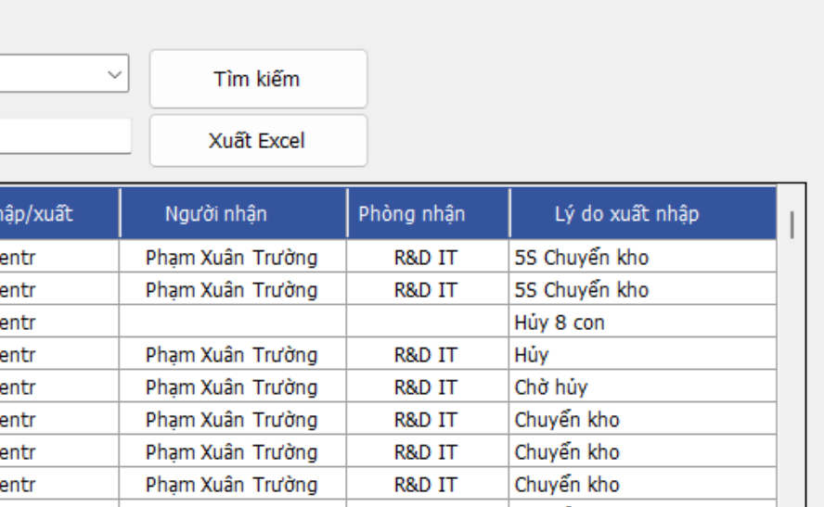
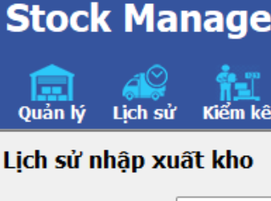
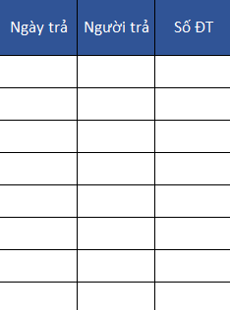
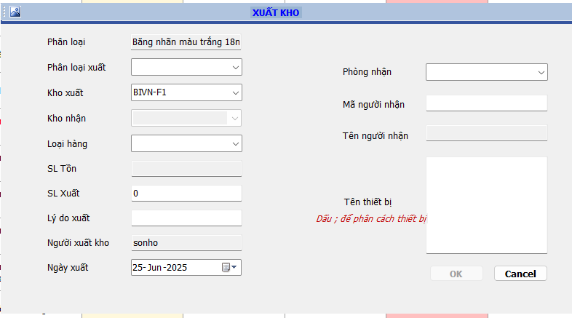
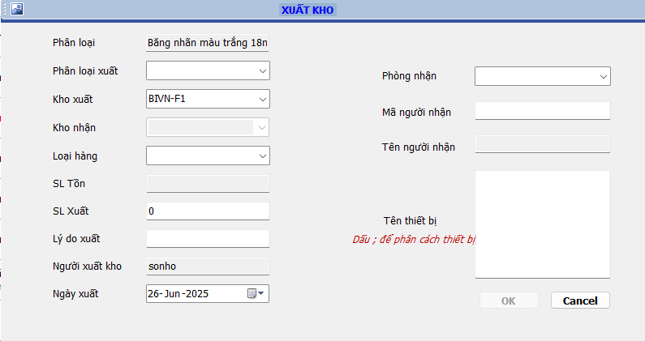
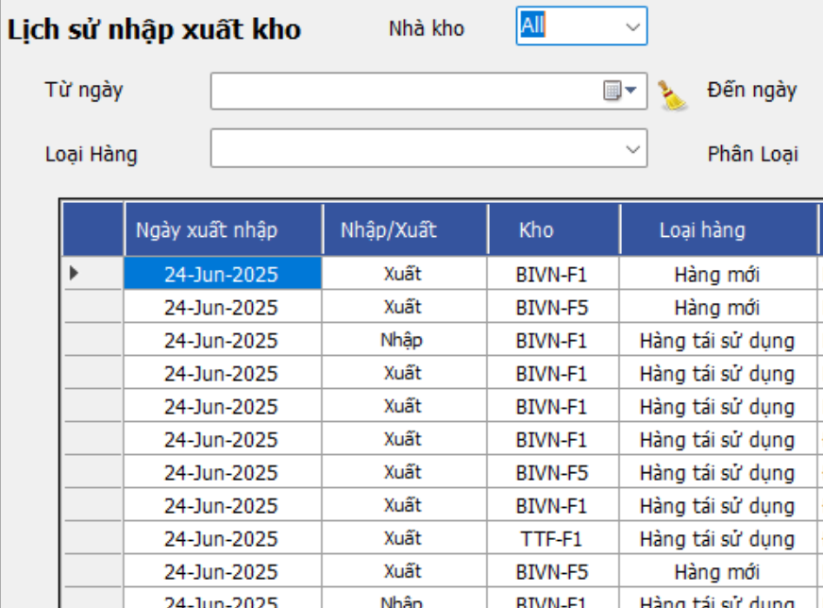
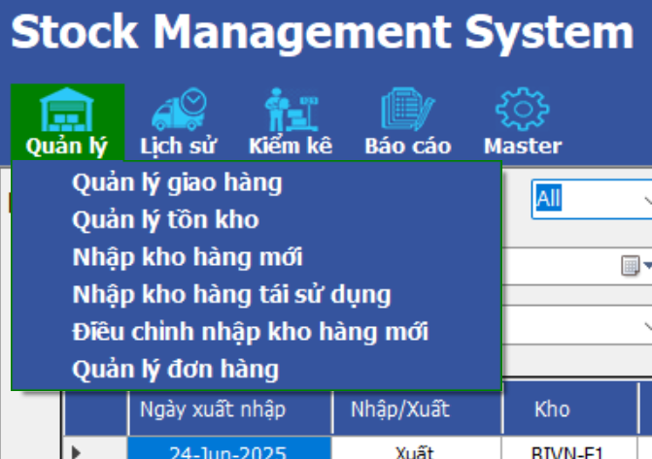

Số điện thoại
Ngày dự trả
Tên thiết bị
L: Cho mượn
TRẢ THIẾT BỊ
Phân loại
Loại hàng
SL Tồn
SL Trả
Ngày trả
Mã NV
Tên NV
SĐT liên hệ
Danh sách cho mượn
In QR code
NW-IPPHO
NW-SWT24
DV-PROJE
NW-SIDNW
100mm
36mm

Đối với trường hợp cho mượn sẽ hiển thị thêm các trường này
Số điện thoại : Nhập tay
Ngày dự trả : Chọn ngày
Tên thiết bị : Nhập tay , Nếu trong PC có thì hiện thông báo k được nhập, hiển thị thông báo k cho mượn

 |  | MÀN HÌNH DANH SÁCH CHO MƯỢN |  | MÀN HÌNH TRẢ THIẾT BỊ

Phân loại

Phân loại, loại hàng, SL tồn, ngày trả >> Tự hiển thị
SL trả, Mã NV,SĐT >> Nhập tay
Mã NV nhập sẽ tự hiện tên NV

 |  |  |  | MÀN HÌNH MASTER
 |  |  |  |  | MÀN HÌNH MASTER
 | + Màn hình load ban đầu hiển thị thiết bị đang mượn chưa trả hết
 | >> Đổi thứ tự lại các cột màn hình danh sách mượn thành như sau : 1.STT, 2 Trả TB, 3. Phân loại, 4. Loại hàng, 5. Ngày xuất, 6.SL lượn, 7.SL trả,8. SL còn lại, 9. Tên NV, 10. Mã nv,11.Phòng ban,12. SĐT liên hệ

Checkbox để chọn nhiều mục khi in

>> Cho tùy chọn size in tape |  |  | Mẫu dự tính | MÃ CODE | DV-UPS50 | Nguyên tắc đặt mã code
>> Hỏi FAC xem dùng tape in nhãn hay giấy |  |  |  | BỘ LƯU ĐIỆN |  | Thiết bị mạng : NW-Tên viết tắtThông số<nếu có>
Trên PC cần sửa chức năng |  |  |  |  |  | Thiết bị ngoại vi :DV-Tên viết tắtThông số<nếu có>
Sửa chức năng xuất kho
Thêm màn hình danh sách cho mượn, tái nhập kho
Sửa chức năng lịch sử(Thêm cột thông tin người trả)
Việc cho mượn và tái nhập lưu lại lịch sử ở lịch sử nhập xuất của bản máy tính

 |  |  | Mẫu dự tính | MÃ CODE | NW-WFP01
 |  |  |  | BỘ NGUỒN WIFI

Hiệu quả
 | TÍNH HIỆU QUẢ DỰ TÍNH・推定効率

出荷の改善率の変化の前後グラフ
 | 適用後 | 適用前
2 | 4
3 | 1
借出の改善率の変化の前後グラフ
 | 適用後 | 適用前
2 | 102
3 | 41.3
棚卸の改善率の変化の前後グラフ
 | 適用前 | 適用後
2 | 11.5
3 | 3.5
 | Trước khi áp dụng QR・QR適用前
Hạng mục 項目 | Xuất・出荷 | Nhập・入荷 | Cho mượn・借り出し | Kiểm kê・棚卸
 | - Phụ thuộc quản lý kho 倉庫管理に依存 - Quên xuất nếu không báo lại 連絡なしに出荷を忘れる - Tần suất quên cao 忘れる頻度が高い | - Không nhập được hàng tái sử dụng chưa quản lý trên hệ thống システムに管理されていない再利用可能な商品を入荷できません - | - Phải ghi ra sổ ghi chép mất thời gian ノートに書くのは時間がかかります。 - Tự nhớ 自己記憶 - Tìm kiếm lại người mượn phòng mượn mất thời gian 部門を借りた人を探すのは時間がかかります。 - Hiển thị khó nhìn dễ sai lệch thông tin 表示が見にくく、情報が誤解されやすい。 - Không xuất được danh sách thiết bị đang cho mượn 貸出中のデバイスのリストをエクスポートできません | - Thời gian kiểm kê kéo dài từ nửa ngày cho đến 1-2 ngày do phụ thuộc nhiều người xác nhận lại 複数の人が再確認する必要があるため、棚卸時間には半日から 1 ～ 2 日かかります。 - Phải in file cứng và check dò từng thiết bị dễ gây nhầm lẫn sai lệch ハードコピーを印刷する必要があるし、各デバイスをチェックすると混乱が生じやすくなります

Thời gian thực hiện/Số lỗi 実行時間/エラー数 | - Dựa vào chênh lệch kiểm kê mỗi tháng trung bình 4 lỗi/tháng 棚卸差異に基づくと、平均4件/月 |  | - Lấy + mở sổ tới trang trống= 30s ゲット + 本を開いて空白のページを表示 = 30秒 - Ghi chép thông tin = 60s/TB 記録情報 = 60秒/デバイス - Trung bình 1 tháng cho mượn 10TB 平均1ヶ月ローン10デバイス - Tổng thời gian thực hiện 1 tháng : 0.625h/ tháng 1か月間の実施時間: 0.625時間/月 | F1: - Kích hoạt kiểm kê & in phiếu = 5p 棚卸を有効にして棚卸表を印刷 = 5分 - Kiểm kê thiết bị : 60S/TB X 83TB = 1h23p 棚卸: 60S/デバイス X 83デバイス = 1時間23分 - Nhập lại số liệu lên hệ thống : 10s/TBX83TB=14p システムにデータを再入力: 10s/デバイスX83デバイス=14分 - Tổng thời gian : 1h42p 合計時間: 1時間42分
 |  |  |  | F4: - Không kiểm kê 棚卸なし
 |  |  |  | F5: - Không kiểm kê 棚卸なし
 |  |  |  | TTF: - Không kiểm kê 棚卸なし
Vị trí 場所 | F1 | F1 | F1 | F1,4,5,TTF

 | Sau khi áp dụng QR・QR適用後
Hạng mục 項目 | Xuất・出荷 | Nhập・入荷 | Cho mượn・借り出し | Kiểm kê・棚卸
 | - Không phụ thuộc bởi quản lý kho 倉庫管理に独立 - Giảm tỷ lệ quên báo lại do mọi người đều có thể tự xuất 誰もが自己出荷できるため、忘れる率が減少 - Tần suất quên còn khoảng 1 lỗi/tháng <do có trường hợp đối ứng vội chưa kịp xuất rồi quên> 忘れる頻度は約1エラー/月程度<急いで対応して忘れてしまうケースもあるため> | - Có thể nhập hàng tái sử dụng để dễ quản lý 管理に再利用可能な物品を入荷できます。 | - Giảm tỷ lệ quên không đòi lại 取り戻す忘れ率を減らす - Giảm bớt thời gian ghi chép 注記時間を減らす· - Tăng tính chính xác khi quản lý, xác nhận 管理と確認の精度を高める - Dễ dàng tìm kiếm thông tin người mượn, thiết bị mượn 借用者情報や借用機器を簡単に検索 - Hiển thị thông tin rõ ràng chính xác 情報を明確かつ正確に表示する | - Thời gian kiểm kê xuống còn 1-2h 棚卸時間は1～2時間に減られる - Không mất thời gian nhập lại dữ liệu sau kiểm kê từ file cứng vào hệ thống 棚卸後ハードファイルからシステムにデータを再度入力する時間を無駄にしない

Thời gian thực hiện/Số lỗi 実行時間/エラー数 | Dự tính 1 lỗi/ tháng 推定1エラー/月 |  | - Lấy điện thoại + đăng nhập = 20s 電話を取得 + ログイン = 20秒 - Nhập thông tin = 20s 情報入力 = 20秒 - Trung bình tháng cho mượn 10 TB 平均月々の借出額 10 デバイス - Tổng thời gian thực hiện 1 tháng = 0.27h/ tháng 1か月間の合計時間 = 0.27時/月 | F1: - Lấy điện thoại + đăng nhập = 20s 電話を取得 + ログイン = 20秒 - Kiểm kê TB : 30s/TBX83TB= 41p 棚卸: 30秒/デバイスX83デバイス= 41分 - Tổng thời gian : 41p20s 合計時間: 41分20秒
 |  |  |  | F4: - Chờ kết quả thực hiện 実行結果を待っています
 |  |  |  | F5: - Chờ kết quả thực hiện 実行結果を待っています
 |  |  |  | TTF: - Chờ kết quả thực hiện 実行結果を待っています
Vị trí 場所 | F1,4,5,TTF | F1,4,5,TTF | F1,4,5,TTF | F1,4,5,TTF

 | Xuất・出荷 | Cho mượn・借り出し | Kiểm kê・棚卸
改善前 | 4 | 11.5 | 102
改善後 | 1 | 3.5 | 41.3

